상품제안서
베온 루미스트 무선 무드등 4리터 트리플 초음파 가습기 | 상품코드: F31670

 |  |  |  |  |  |  | 02-412-0044 | www.easy1.co.kr
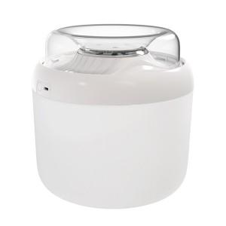

【상세/제작정보】 | <p>100개미만 30000원VAT별도&nbsp;</p><p>&nbsp;</p><p>1박스=18개 택배비 1박스 6500원vat별도&nbsp;</p>

【인쇄/포장옵션】 | 레이저 / 종이케이스

【공급단가】 | 수량 | 50~ | 100~ | 500~ | 1,000~ | 2,000~
*VAT별도 | 단가 | 18,960원 | 18,640원 | 18,170원 | 17,850원 | 17,380원

【상품 URL】 | https://dev.easy1.co.kr:443/src/goods_detail.php?gdno=31670

